ChiCuadrado
Prueba Chi Cuadrado
Intervalo | Frecuencia Observada | Frecuencia Esperada | Estadístico de prueba (C) | Estadístico de prueba acumulado (CA)
-4.2686 - -3.7553 | 8 | 5.3600323178 | 1.3002 | 1.3002
-3.7553 - -3.5842 | 4 | 6.3626878283 | 0.8773 | 2.1775
-3.5842 - -3.4131 | 8 | 12.805469531 | 1.8033 | 3.9808
-3.4131 - -3.242 | 14 | 17.896008671 | 0.8481 | 4.8289
-3.242 - -3.0709 | 29 | 33.919074047 | 0.7133 | 5.5422
-3.0709 - -2.8998 | 41 | 61.766606002 | 6.9819 | 12.5241
-2.8998 - -2.7287 | 94 | 82.109204001 | 1.7219 | 14.246
-2.7287 - -2.5576 | 121 | 140.8103271 | 2.787 | 17.033
-2.5576 - -2.3865 | 203 | 232.00594652 | 3.6263 | 20.6593
-2.3865 - -2.2153 | 301 | 293.54075069 | 0.1895 | 20.8488
-2.2154 - -2.0442 | 424 | 455.47644775 | 2.1752 | 23.024
-2.0443 - -1.8731 | 631 | 679.02441948 | 3.3965 | 26.4205
-1.8732 - -1.7021 | 878 | 972.01519413 | 9.0933 | 35.5138
-1.7021 - -1.531 | 1107 | 1145.9798682 | 1.3258 | 36.8396
-1.531 - -1.3598 | 1455 | 1546.6963693 | 5.4362 | 42.2758
-1.3599 - -1.1888 | 1790 | 2003.3073563 | 22.7124 | 64.9882
-1.1888 - -1.0177 | 2221 | 2246.6165296 | 0.292 | 65.2802
-1.0177 - -0.8466 | 2624 | 2741.9411908 | 5.073 | 70.3532
-0.8466 - -0.6755 | 3069 | 3215.2094178 | 6.6487 | 77.0019
-0.6755 - -0.5044 | 3344 | 3622.2826723 | 21.3791 | 98.381
-0.5044 - -0.3332 | 3807 | 3789.7089252 | 0.0788 | 98.4598
-0.3332 - -0.1621 | 4014 | 4018.4455888 | 0.0049 | 98.4647
-0.1622 - 0.0088 | 4065 | 4093.8518773 | 0.2033 | 98.668
0.0088 - 0.1799 | 4044 | 4096.2459428 | 0.6663 | 99.3343
0.1799 - 0.351 | 3968 | 4011.7688311 | 0.4775 | 99.8118
0.351 - 0.5221 | 3741 | 3774.9197112 | 0.3047 | 100.1165
0.5221 - 0.6932 | 3469 | 3412.7264768 | 0.9279 | 101.0444
0.6932 - 0.8643 | 3040 | 3196.5506631 | 7.667 | 108.7114
0.8643 - 1.0353 | 2508 | 2719.9089813 | 16.5098 | 125.2212
1.0354 - 1.2065 | 2235 | 2226.16265 | 0.035 | 125.2562
1.2065 - 1.3776 | 1805 | 1983.4188288 | 16.0497 | 141.3059
1.3777 - 1.5488 | 1375 | 1527.9036516 | 15.3017 | 156.6076
1.5488 - 1.7199 | 1063 | 1130.8355412 | 4.0692 | 160.6768
1.7199 - 1.891 | 771 | 804.12742453 | 1.3647 | 162.0415
1.891 - 2.0621 | 570 | 667.99131329 | 14.3748 | 176.4163
2.0621 - 2.2332 | 403 | 447.3311635 | 4.3932 | 180.8095
2.2332 - 2.4043 | 293 | 287.81235811 | 0.0935 | 180.903
2.4043 - 2.5754 | 168 | 227.42217477 | 15.5261 | 196.4291
2.5754 - 2.7465 | 112 | 137.79898126 | 4.8301 | 201.2592
2.7465 - 2.9176 | 64 | 80.219721352 | 3.2794 | 204.5386
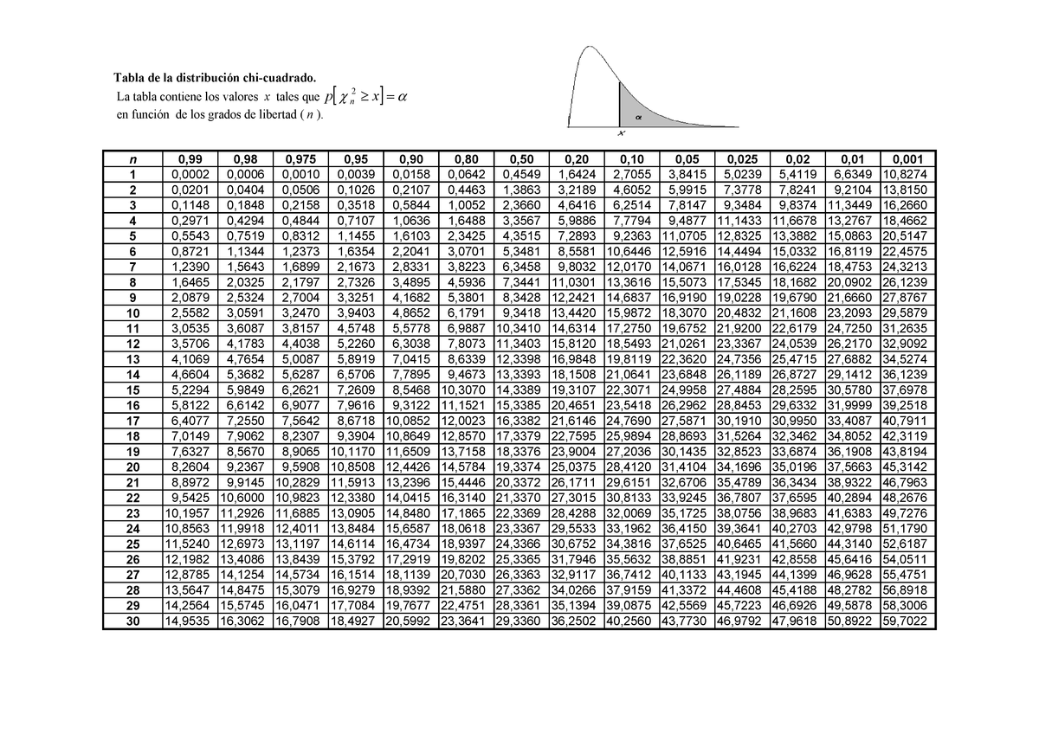
2.9176 - 3.0887 | 61 | 44.868157418 | 5.8 | 210.3386
3.0887 - 3.2597 | 30 | 33.036658001 | 0.2791 | 210.6177
3.2598 - 3.4309 | 12 | 17.411653176 | 1.6819 | 212.2996
3.4309 - 3.602 | 7 | 8.8115427502 | 0.3724 | 212.672
3.602 - 4.2864 | 9 | 11.05845097 | 0.3831 | 213.0551

